ResultatLöpande
 | Löpande 2023 Grattis Micke netto, Ted brutto!

Datum | Benny 23,9 | Bert 25,1 | Gösta 26,3 | Leo 26,5 | Marcus 13,4 | Michael 23,5 | Ted 9,5 | Tomas 18,3 | #Delt. | Mu | Avv | Snitt
12/5 Cu | 33 | 36 | 36 | 45 |  |  | 41 | 37 | 6 |  |  | 38.0
Brutto | 45 | 49 | 46 | 58 |  |  | 45 | 47 | 45 |  |  | 48.3 | Vårupptakt 2023 - Västervik
Slaggolf | B |  |  |  |  |  |  |  | 33 | 0 | 0 |  |  | Sön 23/4 |  |  | Mån 24/4 |  |  | Totalt
19/5 Ci |  | 38 | 35 |  |  |  | 40 |  | 3 |  |  | 37.7 |  |  | Netto | dag1 |  | Netto | dag2 |  | Netto
Brutto |  | 50 | 45 |  |  |  | 44 |  | 44 |  |  | 46.3 | Marcus |  | 76 | 1 |  | 71 | 1 |  | 147
Slaggolf |  |  | B |  |  |  |  |  | 35 | 0 | 0 |  | Lars |  | 76 | 2 |  | 80 | 3 |  | 156
26/5 Mu | 40 | 46 |  | 43 | 44 |  | 47 | 42 | 6 |  |  | 43.7 | Micke |  | 83 | 8 |  | 79 | 2 |  | 162
Brutto | 55 | 61 |  | 59 | 52 |  | 53 | 52 | 52 |  |  | 55.3 | Gösta |  | 81 | 6 |  | 81 | 4 |  | 162
Slaggolf | B |  |  |  |  |  |  |  | 40 | 0 | 0 |  | Leo |  | 76 | 3 |  | 90 | 5 |  | 166
2/6 Mi | 49 |  | 40 | 40 |  |  | 41 | 39 | 5 |  |  | 41.8 | Bert |  | 80 | 5 |  | 90 | 6 |  | 170
Brutto | 61 |  | 52 | 52 |  |  | 44 | 46 | 44 |  |  | 51.0 | Tomas |  | 78 | 4 |  |  |  |  | 78
Slaggolf |  |  |  |  |  |  |  | B | 39 | 0 | 0 |  | Ted |  | 82 | 7 |  |  |  |  | 82
9/6 Cu |  |  | 34 | 36 |  |  | 49 | 36 | 4 |  |  | 38.8
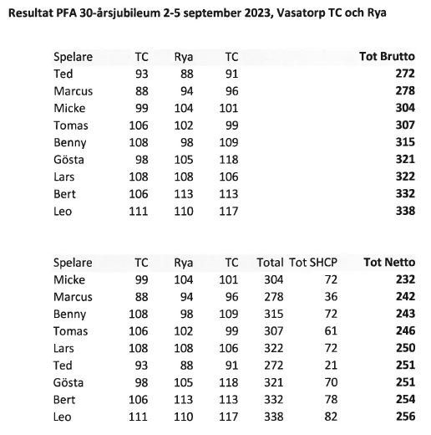
Brutto |  |  | 44 | 49 |  |  | 58 | 40 | 40 |  |  | 47.8 | Jubileumsresan 2023 Helsingbofg
Slaggolf |  |  | B | M |  |  |  |  | 34 | 1 | 0
16/6 Ci | 34 | 39 | 35 | 40 |  |  | 36 | 43 | 6 |  |  | 37.8
Brutto | 46 | 51 | 45 | 53 |  |  | 40 | 51 | 40 |  |  | 47.7
Slaggolf | B | M |  | M |  |  |  |  | 34 | 2 | 0
 | Midsommar
30/6 Mi |  |  | 29 | 45 |  |  | 34 |  | 3 |  |  | 36.0
Brutto |  |  | 42 | 58 |  |  | 39 |  | 39 |  |  | 46.3
Slaggolf |  |  | B |  |  |  | M |  | 29 | 1 | 0
7/7 Mu |  |  | 34 | 42 | 43 |  | 41 |  | 4 |  |  | 40.0
Brutto |  |  | 47 | 58 | 51 |  | 46 |  | 46 |  |  | 50.5
Slaggolf |  |  | B |  |  |  |  |  | 34 | 0 | 0
14/7 Cu |  |  | 37 |  | 36 |  | 36 | 37 | 4 |  |  | 36.5
 | Tvåmanna Scramble |  |  |  |  |  |  |  | 0 |  |  | 0.0
 |  |  | 37 |  | 36 |  | 36 | 37 | 36 | 0 | 0
21/7 VbyLinks |  |  | 37 | 36 |  |  | 36 | 37 | 4 |  |  | 36.5
 | Tvåmanna Scramble |  |  |  |  |  |  |  | 0 |  |  | 0.0
 |  |  | 37 |  |  |  | 36 | 37 | 36 | 0 | 0
28/7 Mu
 | Inget spel Regnade bort
 |  |  |  |  |  |  |  |  |  | 0 | 0
4/8 Cu
 | Tvåmanna Scramble
 |  |  |  |  |  |  |  |  |  | 0 | 0
11/8 Ci |  |  | 37 |  | 39 | 37 |  | 40 | 4 |  |  | 38.3
Brutto |  |  | 47 |  | 45 | 48 |  | 49 | 45 |  |  | 47.3
Slaggolf |  |  | B |  |  |  |  | M | 37 | 1 | 0
18/8 Mu | 38 | 40 | 38 | 43 | 35 |  | 40 | 47 | 7 |  |  | 40.1
Brutto | 50 | 55 | 51 | 59 | 42 |  | 45 | 57 | 42 |  |  | 51.3
Slaggolf |  |  |  |  | B |  |  |  | 35 | 0 | 0
25/8 Mi | 34 |  |  | 39 |  | 42 | 41 |  | 4 |  |  | 39.0
Brutto | 48 |  |  | 54 |  | 56 | 46 |  | 46 |  |  | 51.0
Slaggolf | B |  |  |  |  |  |  |  | 34 | 0 | 0
1/9 Cu
 | Inget spel inför jubileumsresan
 |  |  |  |  |  |  |  |  |  | 0 | 0
8/9 Ci | 34 |  | 34 | 40 |  |  |  |  | 3 |  |  | 36.0
Brutto | 43 |  | 44 | 50 |  |  |  |  | 43 |  |  | 45.7
Slaggolf | B |  |  |  |  |  |  |  | 34 | 0 | 0
15/9 Mu
 | Inga noteringar |  |  |  |  |  |  |  | ´´
 |  |  |  |  |  |  |  |  | ´´ | 0 | 0
22/9 Mi
 | Inga noteringar |  |  |  |  |  |  |  | ´´
 |  |  |  |  |  |  |  |  | ´´ | 0 | 0
29/9 Cu
 | Inga noteringar |  |  |  |  |  |  |  | ´´
 |  |  |  |  |  |  |  |  | ´´ | 0 | 0
6/10 Ci
 | Inga noteringar

Segrar | 5 | 0 | 5 | 0 | 1 | 0 | 0 | 1 | 4.5 | 5 | 0 | 38.6
Antal-Spel | 7 | 5 | 12 | 11 | 5 | 2 | 12 | 9 |  |  |  | 42.0
medräknat |  |  | 10 | 10 | 4 |  | 10 | 7
Mulligan | 0 | 20 | 20 | 40 | 0 | 0 | 20 | 20 |  | 120
Frånvaro | 0 | 0 | 0 | 0 | 0 | 0 | 0 | 0 |  |  | 0
SnittScore Bru | 49.7 | 53.2 | 46.3 | 55.0 | 47.5 | 52.0 | 46.0 | 48.9 | 46.0
SnittScore Net | 37.4 | 39.8 | 35.2 | 41.3 | 40.3 | 39.5 | 41.0 | 40.6 | 35.2 |  |  | 120
Närvaro % | 44 | 31 | 75 | 66 | 31 | 13 | 75 | 56 | 75
Birdies förra året | 3 | 1 | 2 | 0 | 0 | 0 | 6 | 0
Birdies iår | 0 | 0 | 1 | 0 | 1 | 0 | 2 | 0

